【様式１】地域連携活動実施状況報告書
様式１
 |  |  |  | 令和 | 6 | 年 | 3 | 月 | 29 | 日

就労継続支援Ａ型事業所における地域連携活動実施状況報告書

事業所名 | ハートフルワークス |  | 事業所番号 | 2315100590
住 所 | 豊橋市東幸町字長山２７－１ |  | 管理者名 | 鈴木 修
電話番号 | ０５３２－２６－６６７６ |  | 対象年度 | 令和５年度

地域連携活動の概要
＜活動内容＞ |  |  | ＜活動の様子＞
活動場所：株式会社エイコウ本社
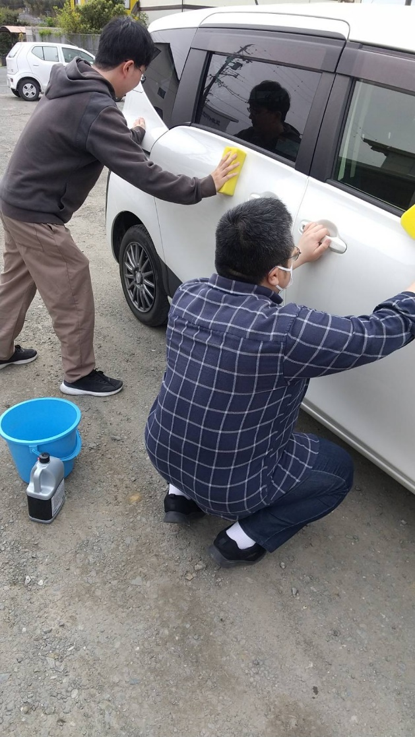
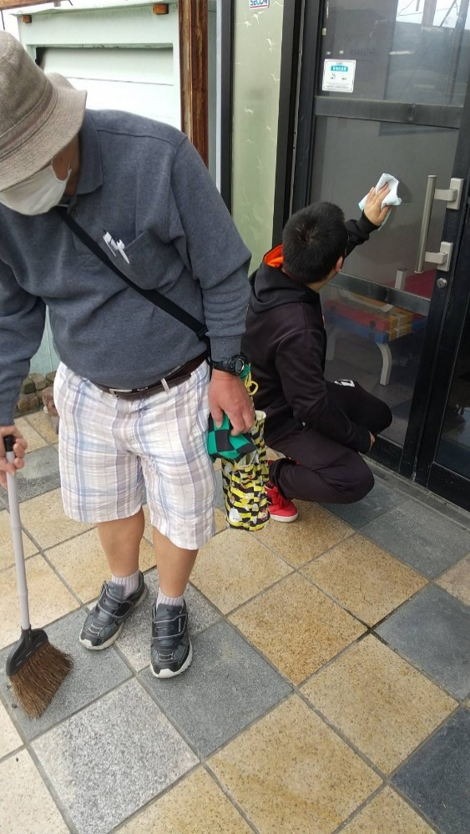
実施日程：令和５年９月～令和６年８月（月5回程度）
実施概要：建物内外の指定場所の清掃・環境整備、社員寮の清掃、車両の洗車等

利用者数：１回３人～５人

＜目的＞
地元企業と協力して、障害者が対応できる仕事を切り出して提供することで、地元企業にとっては人材不足の解消、障害者にとっては企業内で多様な働く場と機会を得ることで、一般就労への意欲を高めることができる。また関係者とあいさつを交わすことによりコミュニケーションの向上を図ることができ、狭い世界から脱却を促す。

＜成果＞
社会経験の不足から「仕事」「作業」について理解できていないことが多いが、目標を持って、達成することで、就労の喜びや自信を持つとともに、仕事の大変さが理解できるようになった。今後は、その経験をもとに利用者本人の希望に応じて一般就労へつなげていくことが課題であると認識している。

連携先の企業等の意見または評価
ハートフルさんの利用者のみなさんの真面目で真剣な作業の姿を見せていただくことにより、当社としても身が引き締まる思いです。お互いが刺激し合い、お互いが社会の一員として、明るい未来につながると思いました。今後とも宜しくお願いします。

連携先企業名 |  | 株式会社エイコウ |  | 担当者名 |  |  | 堀尾 幸男

